상품제안서
옵타움 바디용품 마사지비누 괄사비누 | 상품코드: S42558

 |  |  |  |  |  |  | 02-713-8555 | www.synergygift.co.kr
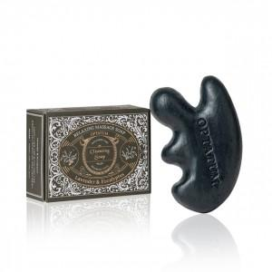

【상세/제작정보】 | 사용기한 : 개봉 후 12개월 이내 사용.<br>

【인쇄/포장옵션】 | 스티커 / 포장지포장

【공급단가】 | 수량 | 20~ | 50~ | 100~ | 300~ | 1,000~
*VAT별도 | 단가 | 15,500원 | 14,600원 | 14,100원 | 13,500원 | 13,000원

【상품 URL】 | https://www.synergygift.co.kr:443/src/goods_detail.php?gdno=42558

